Sheet1
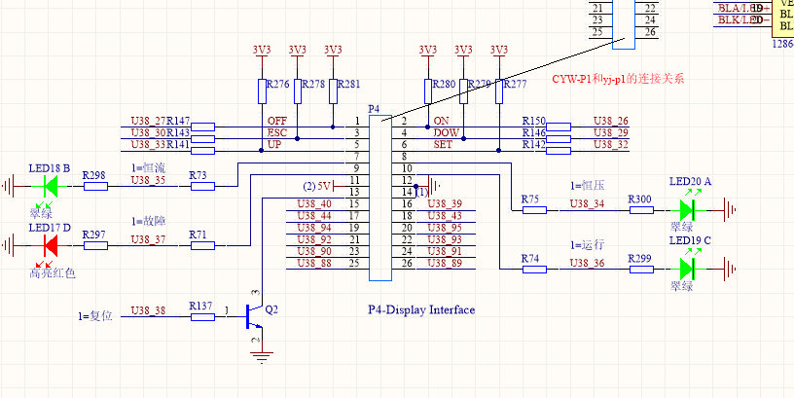
控制板PC6M-10 P4引脚 | 液晶显示面板牛角头 | 功能（按钮） | 12864液晶屏 | U38管脚
1 | 1 | ON
2 | 2 | OFF
3 | 3 | 倒三角 dow？
4 | 4 | ESC
5 | 5 | SET
6 | 6 | Δ up？
7 | 7 | 悬空
8 | 8 | 悬空
9 | 9 | 悬空
10 | 10 | 悬空
11 | 11 | 19,17,2引脚（液晶） | 19,17,2引脚（液晶）
12 | 12 | GND 1,5引脚（液晶） | GND 1,5引脚（液晶）
13 | 13 | 20引脚（液晶） | 20引脚（液晶）
14 | 14 | GND 1,5引脚（液晶） | GND 1,5引脚（液晶）
15 | 15 | 16引脚（液晶） | 16引脚（液晶）
16 | 16 | 15引脚（液晶） | 15引脚（液晶）
17 | 17 | 6引脚（液晶） | 6引脚（液晶）
18 | 18 | 4引脚（液晶） | 4引脚（液晶）
19 | 19 | 8引脚（液晶） | 8引脚（液晶）
20 | 20 | 7引脚（液晶） | 7引脚（液晶）
21 | 21 | 10引脚（液晶） | 10引脚（液晶）
22 | 22 | 9引脚（液晶） | 9引脚（液晶）
23 | 23 | 12引脚（液晶） | 12引脚（液晶）
24 | 24 | 11引脚（液晶） | 11引脚（液晶）
25 | 25 | 14引脚（液晶） | 14引脚（液晶）
26 | 26 | 13引脚（液晶） | 13引脚（液晶）
 |  |  | 这部分要写管脚信号

